Dashboard
حالات الانتحار في مصر
داشبورد

متوسط عدد الوقائع في السنة/ سنويا
اجمالي حالات الأنتحار
عدد حالات الذكور
عدد حالات الأناث
عدد الحالات لكل 100 الف
متوسط عدد الوقائع شهريا
حالات الانتحار في مصر
1746
1245
501
100k
1.98
249
21

نسب الأنتحار حسب الجنس
اعلى مسببات الأنتحار
عدد حالات الأنتحار عبر السنين
 | Total
اناث | 501
ذكور | 1245
 | Total
2011 | 152
2012 | 197
2013 | 174
2014 | 223
2015 | 295
2016 | 283
2017 | 422
 | Total
غير معروف | 164
ازمة نفسية | 209
ازمة مالية | 215
مرض نفسي | 258
خلافات عائلية | 455

 | Total
بالغ | 1031
قاصر | 279
مسن | 33
النسب حسب الفئة العمرية
?
الحالات حسب توزيع الاعمار
أكثر السبل شيوعا للأنتحار
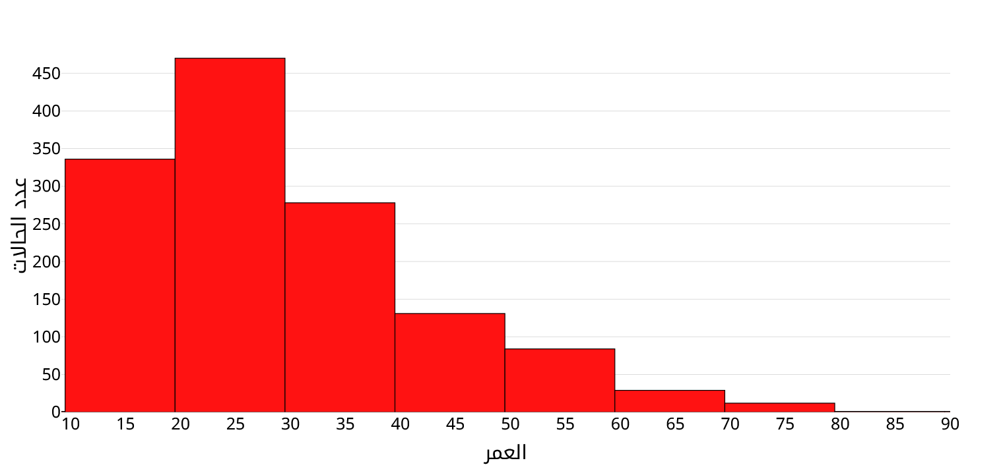

 | Total
غرقا | 145
بواسطة سلاح ناري | 158
ابتلاع مادة سامة | 183
قفزا من مكان عال | 311
شنقا | 650

عدد الوقائع حسب المحافظة
عدد الوقائع حسب الفئة الوظيفية

 | Total
الجيزة | 334
القاهرة | 230
الاسكندرية | 117
الدقهلية | 111
البحيرة | 87
الشرقية | 86
القليوبية | 85
سوهاج | 79
المنيا | 79
اسيوط | 71
 | Total
طالب | 287
ربة منزل | 219
عامل | 187
بدون عمل | 158
حرفي | 130
اعمال حرة | 65
قوات نظامية | 62
محتجز | 36
مزارع | 36
مسجل خطر | 12

